Sheet1
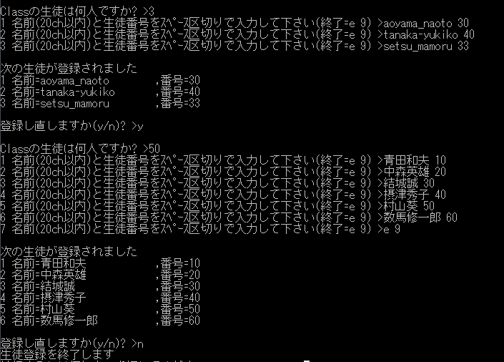
課題09 Memory操作 |  | Sumida
 | 次の出力例に習い、生徒登録システムを完成させて下さい。

 | * 生徒登録領域は、Program内で計算し、Dynamic_Memoryで「必要分」取得する、また取得後は memsetで領域クリアの事
 | * 「登録し直しますか(y/n)? > 」のﾒｯｾｰｼﾞの前には、 Dynamic_Memoryを解放の事
 | * 登録された生徒の出力時、生徒名を左詰め20桁でそろえるには、printf("名前=%-20s,番号=%d\n", ・・・・);とします。

